1.1
voltar à página inicial |  |  |  | 1 - CLAREZA DO CONTEÚDO
 | S | N | NA
 | x |  |  | 1.1 O sítio Web apresenta um resumo breve do seu propósito, visível sem se fazer scroll
 |  |  |  | Num primeiro vislumbre do sítio Web deve ser visível uma breve definição do seu propósito que dê a indicação ao utilizador de que sítio Web se trata e quais são as tarefas que se podem levar a efeito.

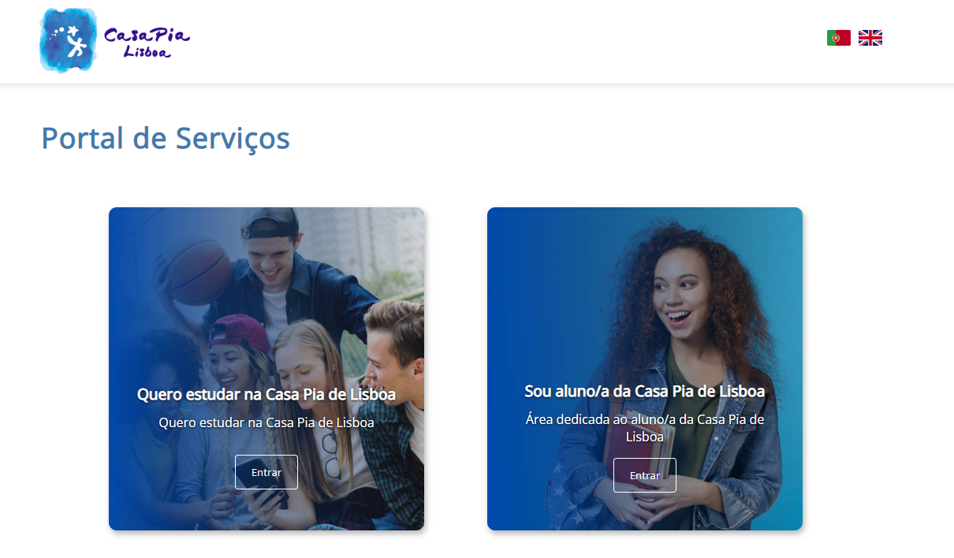
 | Listagem de evidências
 |  |  |  |  | Notas:
 |  |  |  |  | A página apresenta um título relativamente ao propósito da página, juntamente com algumas ações possíveis com uma descrição breve e coesa relativamente a cada uma.

 | Notas de preenchimento:
 | - Coloque aqui imagens, printscreens ilustrativos, coloque sempre o endereço das páginas de onde retirar as imagens com exemplos ilustrativos.
 | - As imagens e as notas não estão limitadas aos campos a amarelo.
 | - Nas restantes folhas internas, estas instruções já não existem mas aplicam-se igualmente.

1.4
voltar à página inicial |  |  |  | 1 - CLAREZA DO CONTEÚDO
 | S | N | NA
 | x |  |  | 1.4 A informação sobre a entidade responsável pelo conteúdo está em todas as páginas
 |  |  |  | A identificação da entidade responsável pelos conteúdos produzidos, incluindo uma hiperligação para a página de contactos deverá constar do rodapé de todas as páginas.

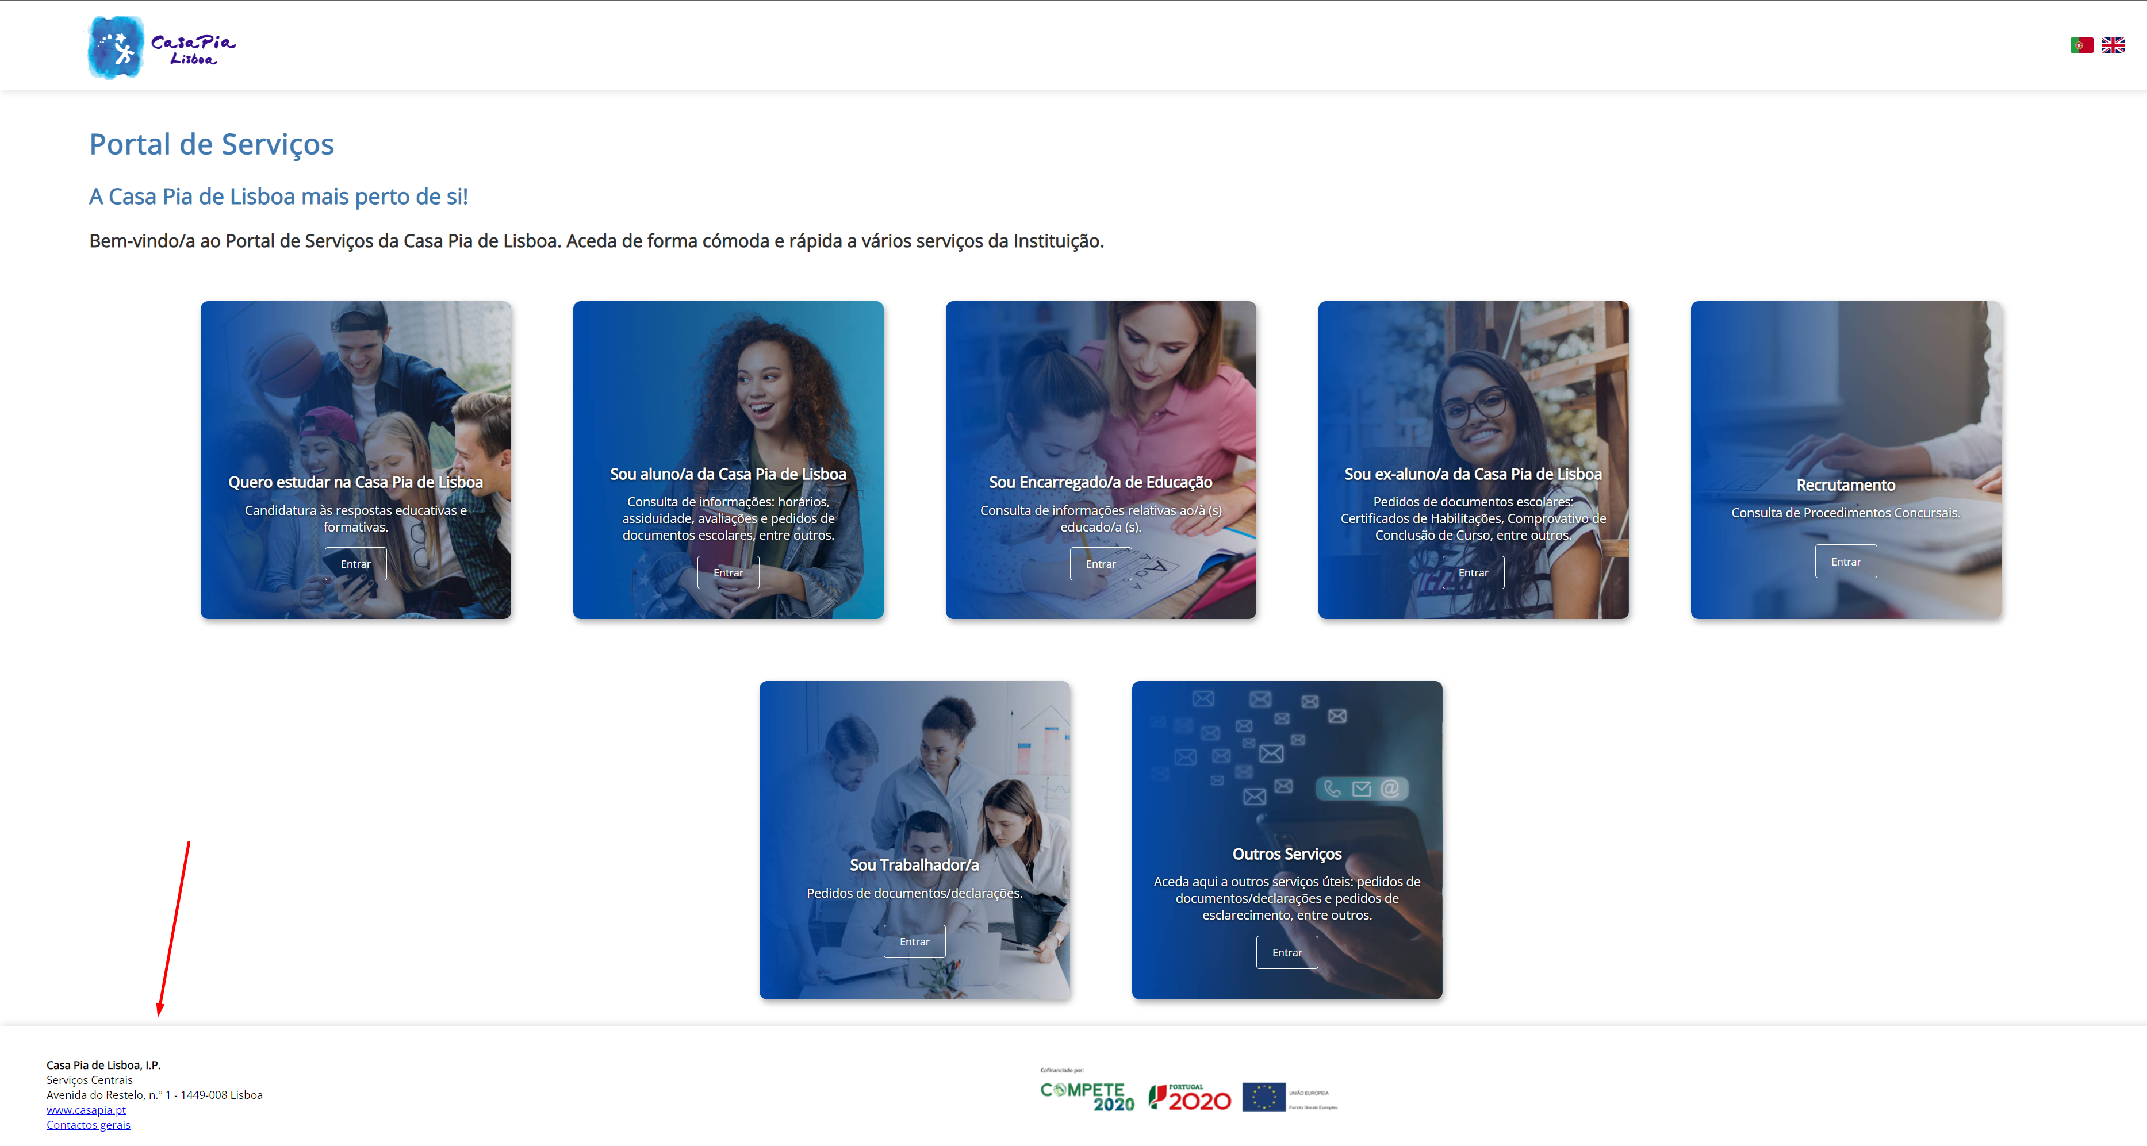
 | Listagem de evidências
 |  |  |  |  | Notas:
 |  |  |  |  | À esquerda estão presentes alguns exemplos que demonstram o footer da página com informação relativa à entidade e com hiperligação para a respetiva página de contactos.

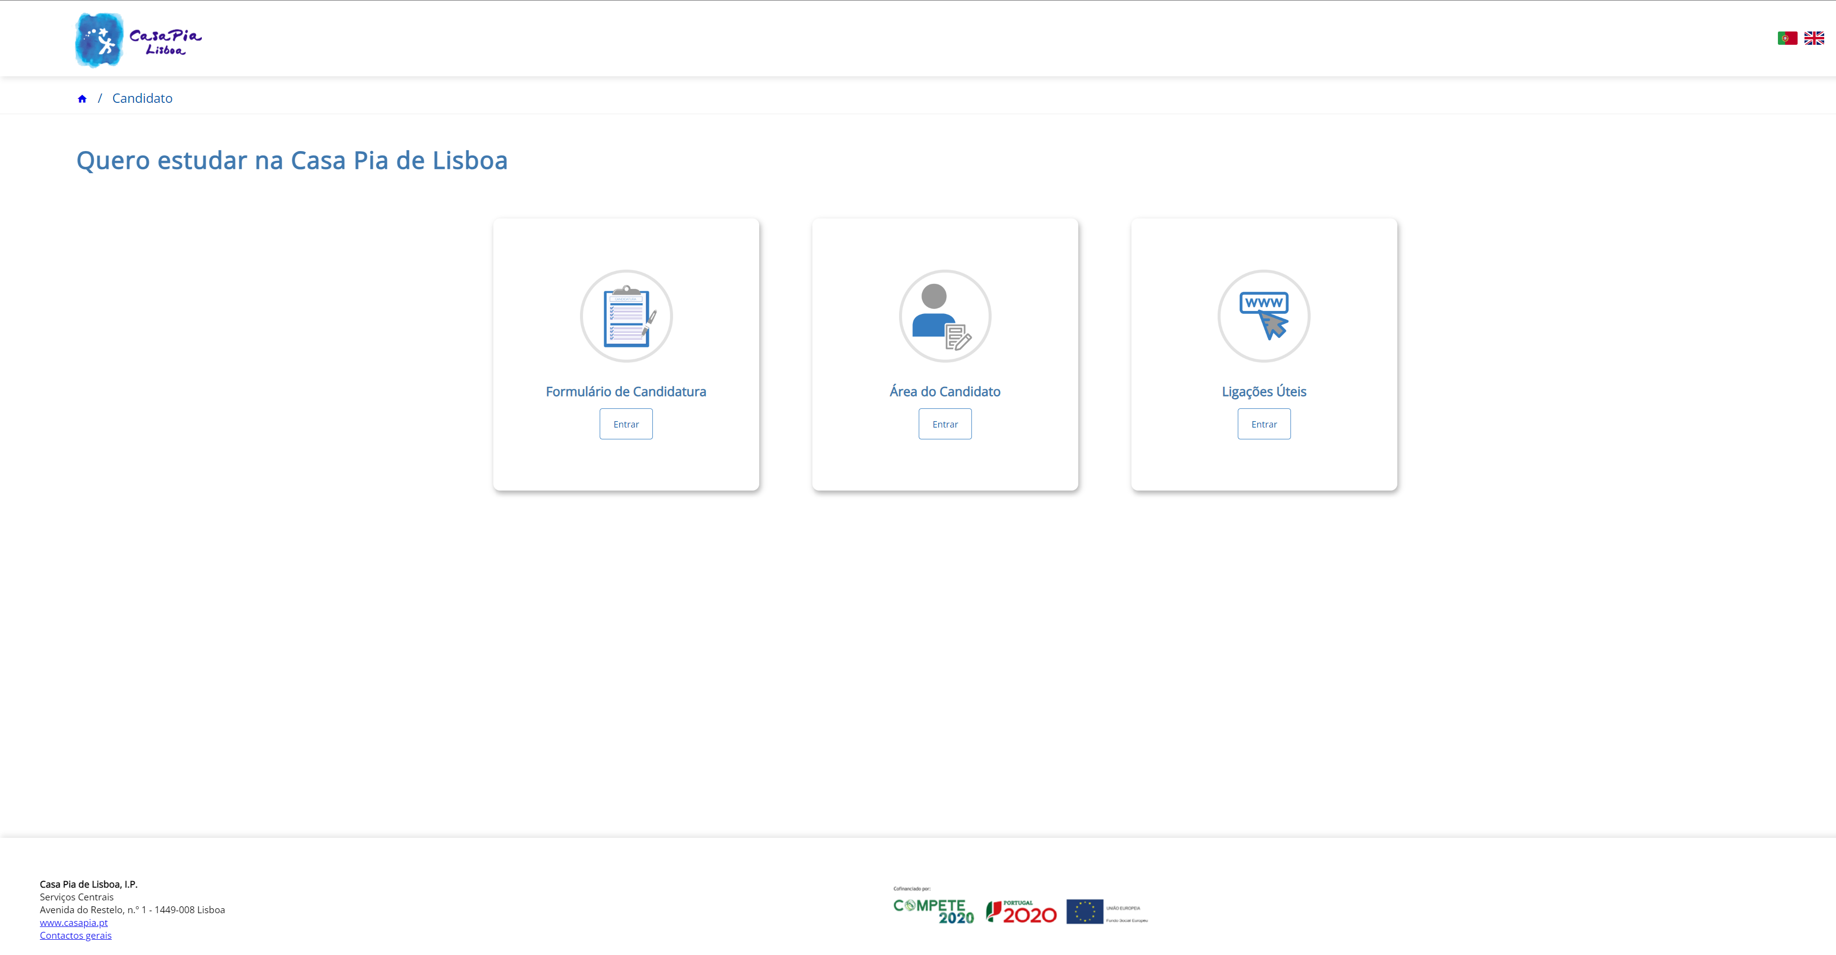

2.1
voltar à página inicial |  |  |  | 2 - USABILIDADE DO CONTEÚDO
 | S | N | NA
 | x |  |  | 2.1 O tipo de letra do corpo do documento é adequado e o tamanho da letra é, no mínimo, de 12 pontos
 |  |  |  | De forma a assegurar a boa legibilidade do texto para todos os utilizadores, o tamanho de letra do texto que compõe o corpo do documento deverá ser, no mínimo, de 12 pontos, assegurando sempre que os mesmos são escaláveis para tamanhos superiores, sempre que o utilizador considere necessário.

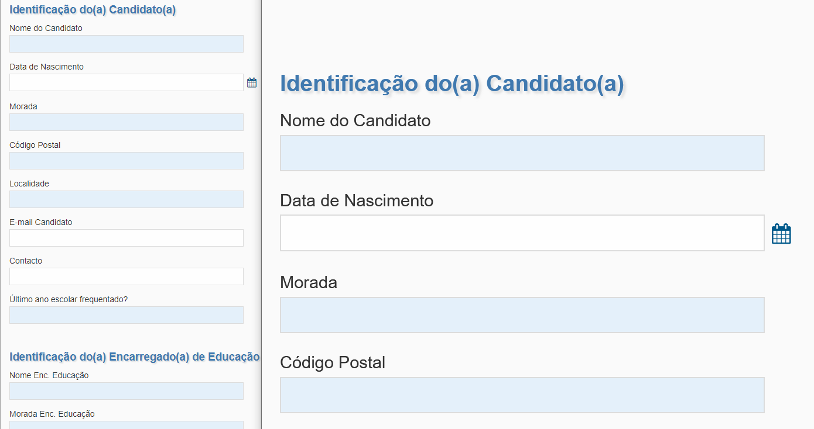
 | Listagem de evidências
 |  |  |  |  | Notas:
 |  |  |  |  | Na imagem, podemos ver na esquerda um exemplo com o zoom a 100% enquanto que na direita podemos ver um exemplo da mesma zona da página mas com um zoom amplificado a 200%.

2.3
voltar à página inicial |  |  |  | 2 - USABILIDADE DO CONTEÚDO
 | S | N | NA
 | x |  |  | 2.3 Blocos e linhas de texto com largura não superior a 100 caracteres
 |  |  |  | Para manter o conforto de leitura, os blocos ou linhas de texto não deverão ter mais de 100 caracteres de largura. Os 80 caracteres correspondem à dimensão que se apresenta nos estudos como a mais confortável para os utilizadores.

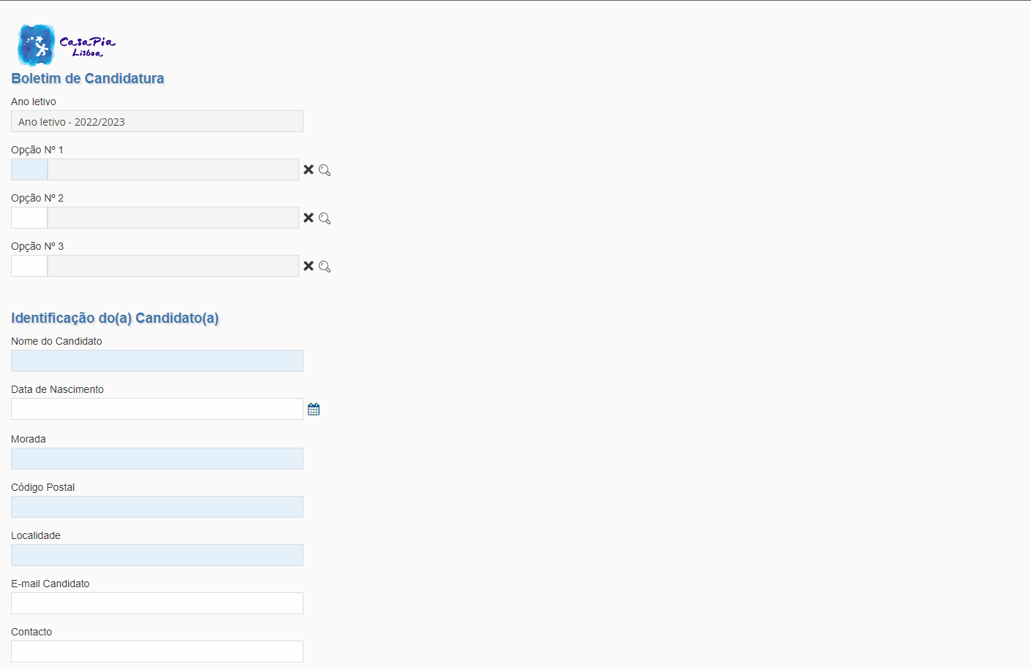
 | Listagem de evidências
 |  |  |  |  | Notas:
 |  |  |  |  | Bloco de leitura/preenchimento de campos com uma largura confortável para o utilizador.

3.2
voltar à página inicial |  |  |  | 3 - ESTRUTURA DA NAVEGAÇÃO
 | S | N | NA
 | x |  |  | 3.2 A navegação principal está sempre visível e sempre no mesmo local
 |  |  |  | As opções de primeiro nível da navegação principal estão sempre visíveis e encontram-se sempre no mesmo local em todas as páginas. A posição atual do utilizador na estrutura de navegação deve ser evidenciada.

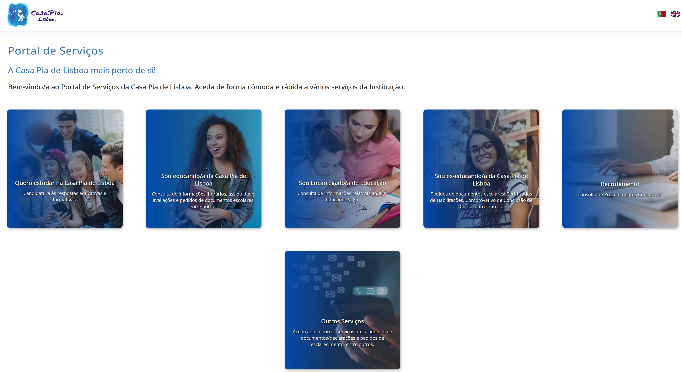
 | Listagem de evidências
 |  |  |  |  | Notas:
 |  |  |  |  | A navegação principal está presente na página de entrada. Após o utilizador entrar em alguma das áreas disponíveis, é sempre possível navegar para qualquer uma das outras opções presentes na página inicial através do menu superior, permitindo que a navegação para qualquer uma das opções seja feita sem ter que retroceder para a página inicial.

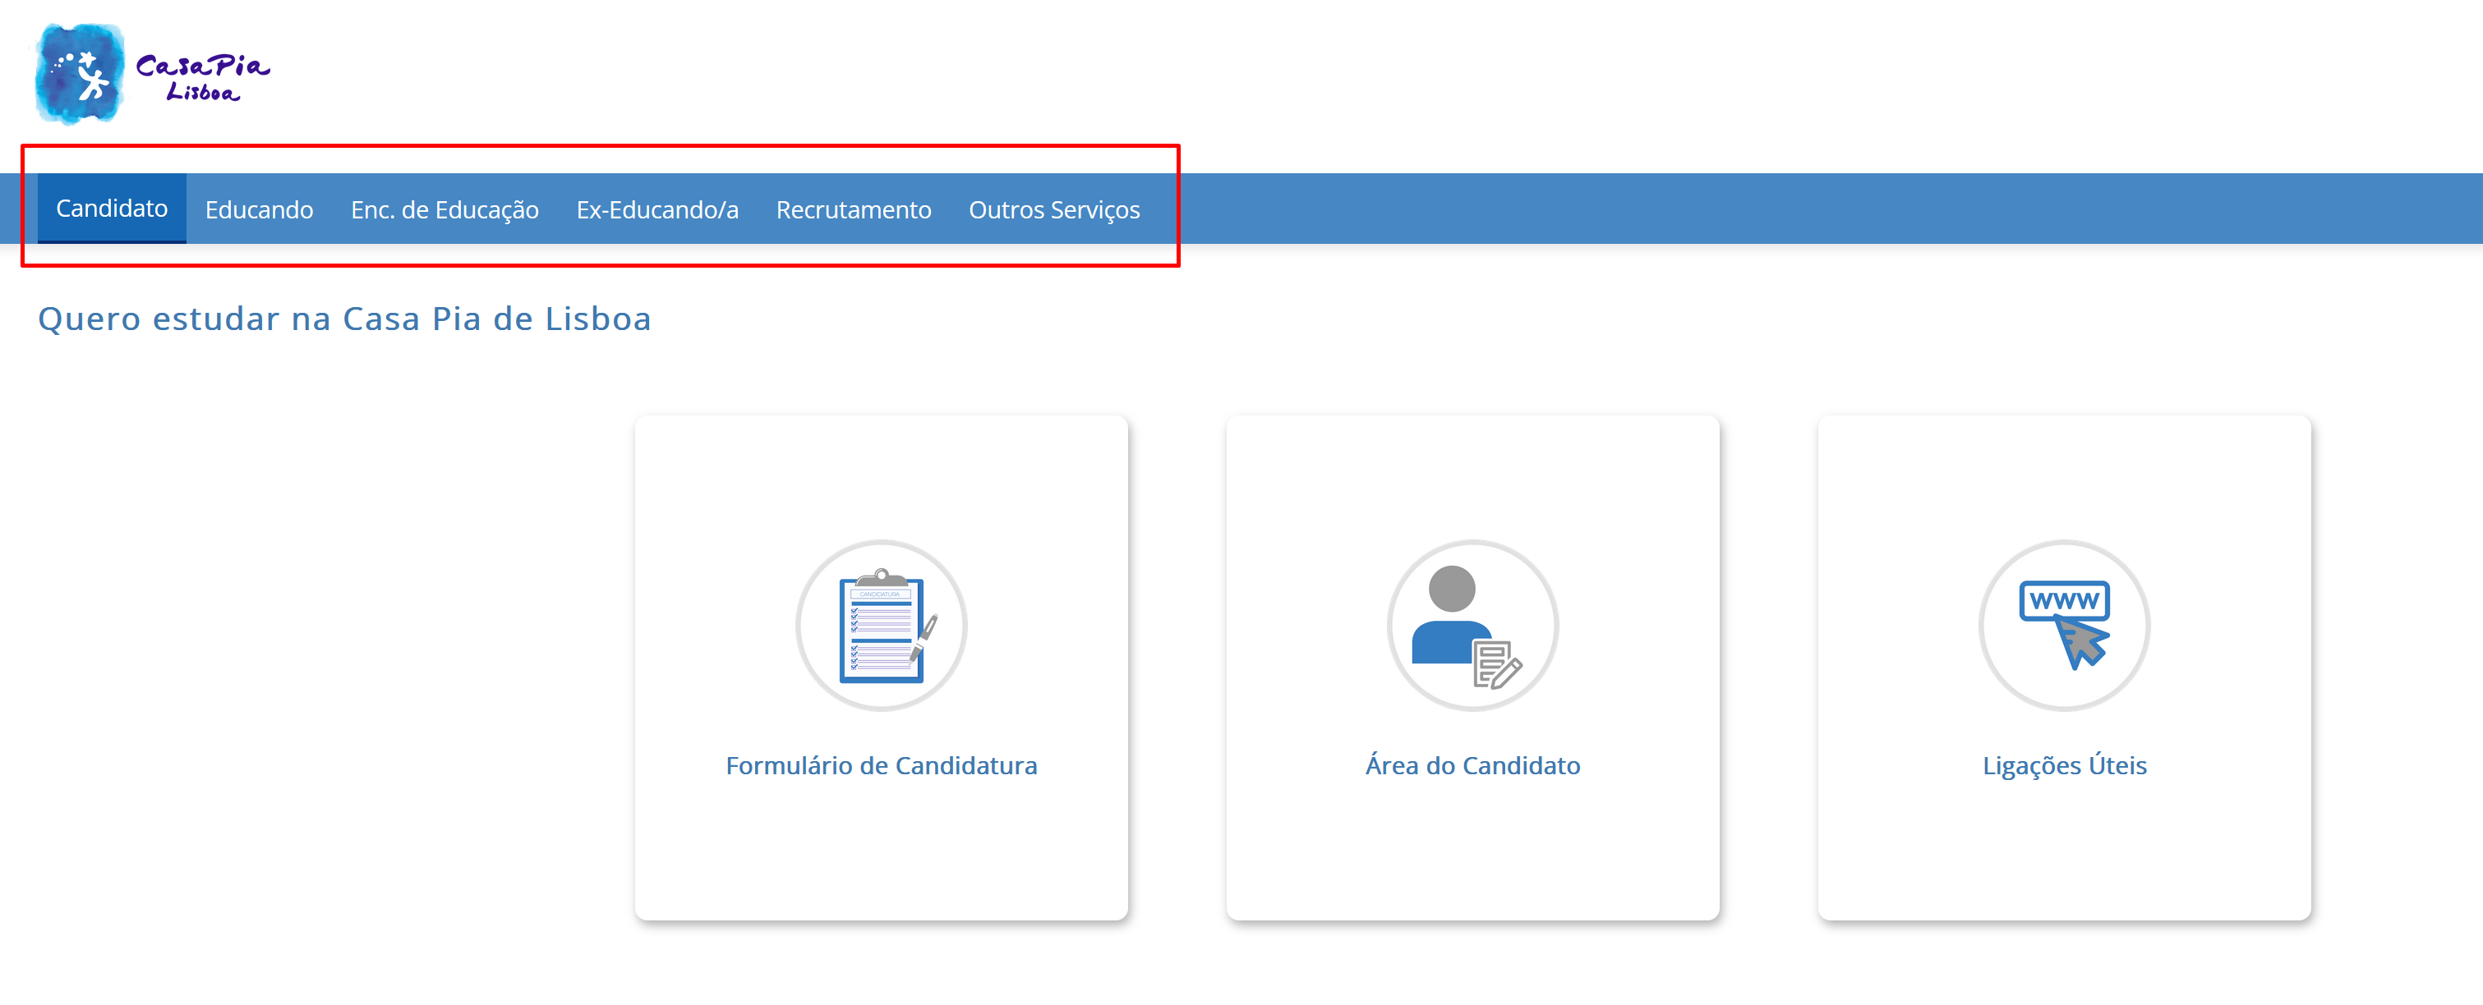

3.3
voltar à página inicial |  |  |  | 3 - ESTRUTURA DA NAVEGAÇÃO
 | S | N | NA
 | x |  |  | 3.3 As hiperligações de texto não devem ser diferenciadas apenas com base na cor
 |  |  |  | As hiperligações de texto devem apresentar um contraste mínimo de 4,5:1 com a envolvente e uma representação visual complementar à cor - idealmente as hiperligações devem apresentar-se sublinhadas. As hiperligações em texto devem apresentar-se da mesma forma em todo o sítio Web.

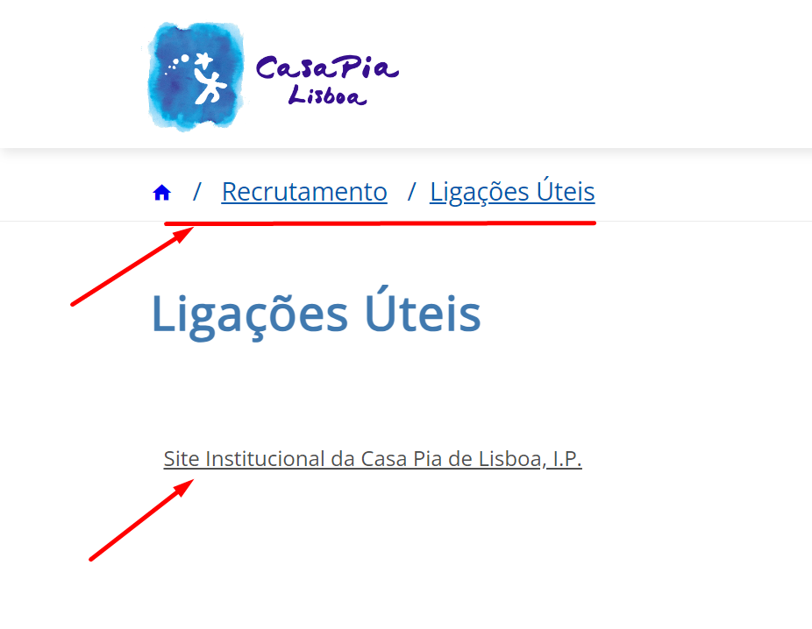
 | Listagem de evidências
 |  |  |  |  | Notas:
 |  |  |  |  | Exemplo de uma hiperligação de texto.

4.2
voltar à página inicial |  |  |  | 4 - ESTRUTURA DA INFORMAÇÃO
 | S | N | NA
 | x |  |  | 4.2 O layout do sítio Web é adaptável a plataformas móveis sem necessidade de efetuar varrimento horizontal
 |  |  |  | O layout do sítio Web deve ser adaptável aos tamanhos mais comuns de visualização, adaptando-se a várias larguras de ecrã sem que surjam barras de varrimento horizontais.

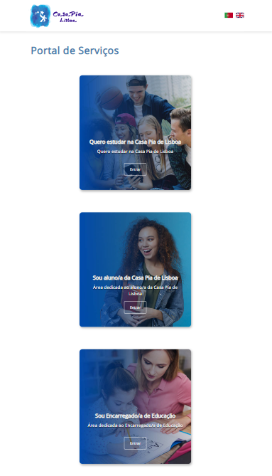
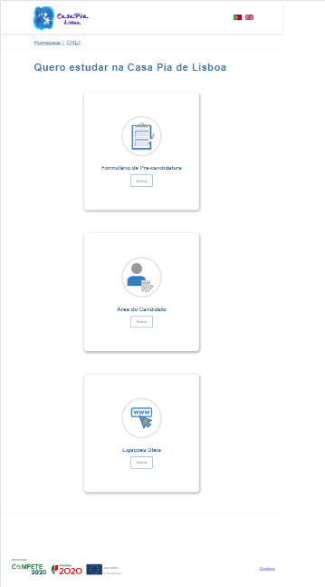
 | Listagem de evidências
 |  |  |  |  | Notas:
 |  |  |  |  | Exemplos do layout do sítio web adaptado a dispositivos móveis sem varrimento horizontal.

5.1
voltar à página inicial |  |  |  | 5 - ELEMENTOS INTERATIVOS
 | S | N | NA
 | x |  |  | 5.1 Não existem elementos interativos acionados apenas com a passagem do rato (hover)
 |  |  |  | Não devem existir elementos de interação, como hiperligações ou botões, que aparecem apenas quando se passa por cima com um dispositivo apontador. Este método de interação não está disponível em aparelhos com interação por toque.

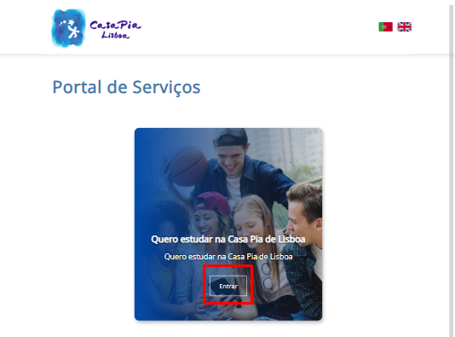
 | Listagem de evidências
 |  |  |  |  | Notas:
 |  |  |  |  | Não existem elementos interativos acionados apenas com a passagem do rato. Na imagem é possível ver um exemplo da apresentação dos botões na página.

5.2
voltar à página inicial |  |  |  | 5 - ELEMENTOS INTERATIVOS
 | S | N | NA
 | x |  |  | 5.2 Os elementos interativos têm uma dimensão mínima de 44px CSS (44 pontos) (vertical e horizontal)
 |  |  |  | De forma a assegurar que todos os elementos interativos são facilmente acionáveis por qualquer tipo de dispositivo apontador ou toque, estes devem ter a dimensão mínima de 44px CSS de altura e de largura.

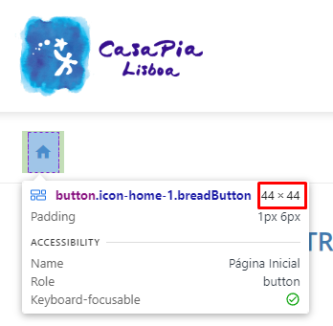
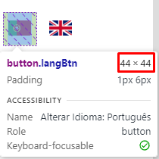
 | Listagem de evidências
 |  |  |  |  | Notas:
 |  |  |  |  | Alguns exemplos de elementos interativos.

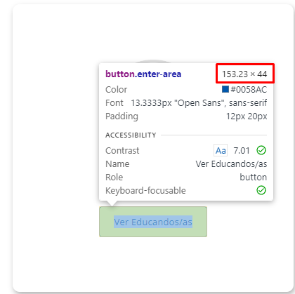

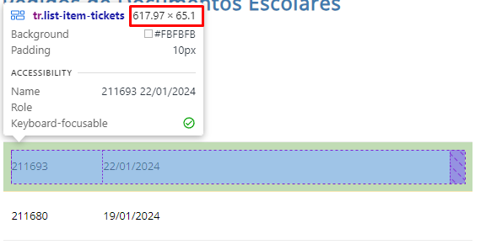

5.3
voltar à página inicial |  |  |  | 5 - ELEMENTOS INTERATIVOS
 | S | N | NA
 | x |  |  | 5.3 Há apenas um botão de ação principal por página e o mesmo encontra-se destacado
 |  |  |  | Deve existir apenas um botão de ação principal por página e o mesmo deve apresentar-se numa cor contrastante. Todos os outros botões devem ser considerados como secundários.

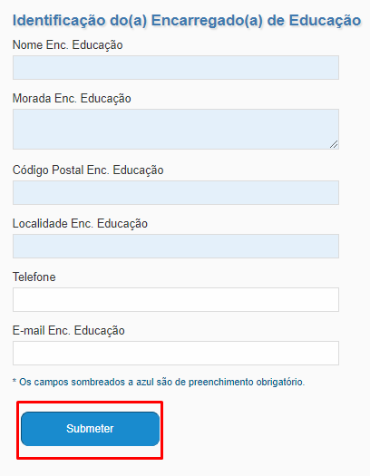
 | Listagem de evidências
 |  |  |  |  | Notas:
 |  |  |  |  | Na imagem é possível ver um formulário com um botão principal e único de submissão.

5.4
voltar à página inicial |  |  |  | 5 - ELEMENTOS INTERATIVOS
 | S | N | NA
 | x |  |  | 5.4 Elementos gráficos interativos têm de aparentar ser clicáveis
 |  |  |  | Os elementos gráficos clicáveis devem ser percecionáveis como tal, através da forma, da cor ou do aparente volume.

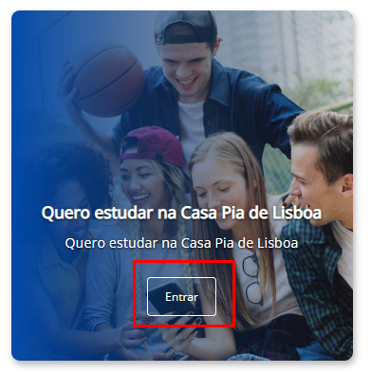
 | Listagem de evidências
 |  |  |  |  | Notas:
 |  |  |  |  | Exemplo de elementos interativos.
